Sheet1
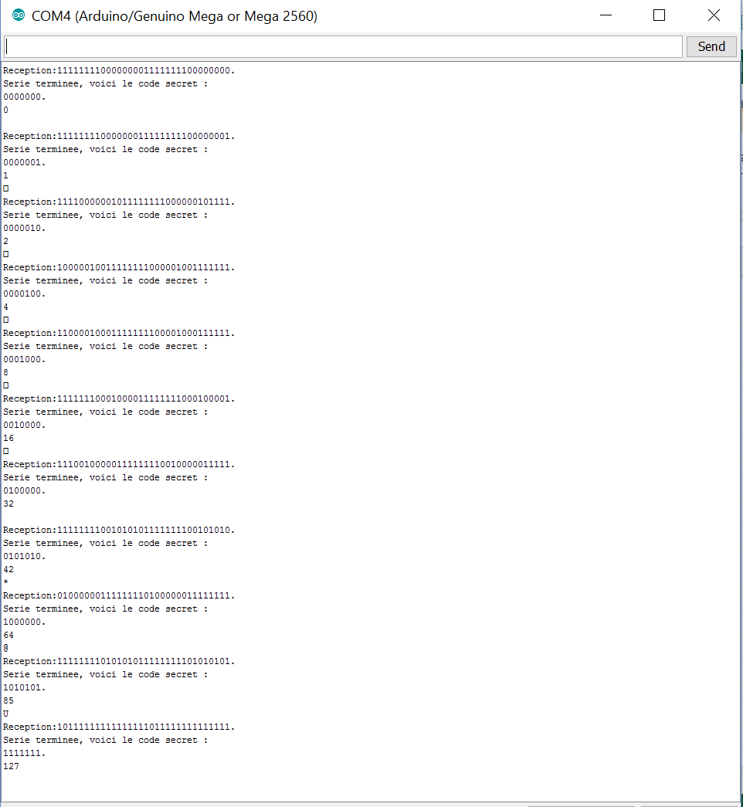
valeur testée | répétitions | réussites | pourcentage
0000000 (0) | 15 | 15 | 100
0000001 (1) | 20 | 20 | 100
0000010 (2) | 20 | 20 | 100
0000100 (4) | 15 | 15 | 100
0001000 (8) | 15 | 15 | 100
0010000 (16) | 15 | 15 | 100
0100000 (32) | 15 | 15 | 100
0101010 (42) | 20 | 20 | 100
1000000 (64) | 15 | 15 | 100
1010101 (85) | 15 | 15 | 100
1111111 (127) | 15 | 15 | 100

